LISTA DE PRECIOS
 | 3.12 |  |  |  |  |  | RESPONSABLE DE CATALOGO | GULIANA |  | PORCENTAJE | 95.00%
 |  |  |  |  |  |  |  |  |  |  | .
MINICODIGO | 153.4 | MINICODIGO | 159.3 |  | MINICODIGO | 153.4 | MINICODIGO | 207.68 |  | MINICODIGO | 103.84
CODIGO | 153.4 | CODIGO | 159.3 |  | CODIGO | 153.4 | CODIGO | 207.68 |  | CODIGO | 103.84
MODELO | LECTOR LASER HONEYWELL VOYAGER 1200G USB, BLACK | MODELO | LECTOR LASER HONEYWELL VOYAGER 1250G USB, BLACK |  | MODELO | LECTOR BIDIRECCIONAL HONEYWELL HYPERION 1300G USB, BLACK sin stand | MODELO | LECTOR LASER HONEYWELL 1400G,1D,USB |  | MODELO | studio 92 en vivo
OFERTA1 |  |  |  |  | OFERTA2
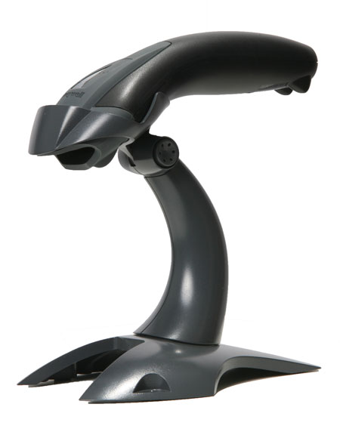 |  | 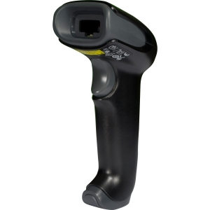 |  |  | 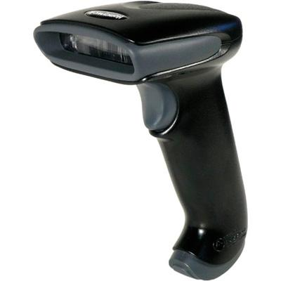 |  | 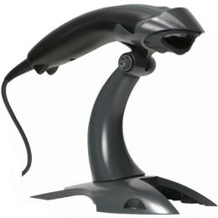 |  | 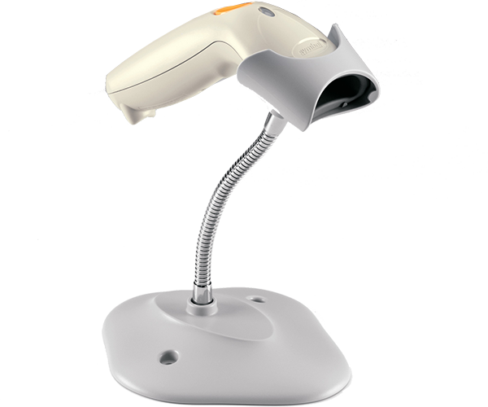
PRECIO SOLES | S/.299.13 | PRECIO SOLES | S/.310.64 |  | PRECIO SOLES | S/.299.13 | PRECIO SOLES | S/.404.98 |  | PRECIO SOLES | S/.202.49
PRECIO DOLARES | $95.88 | PRECIO DOLARES | $99.56 |  | PRECIO DOLARES | $95.88 | PRECIO DOLARES | $129.80 |  | PRECIO DOLARES | $64.90
CARACTERISTICAS |  | CARACTERISTICAS |  |  | CARACTERISTICAS |  | CARACTERISTICAS |  |  | CARACTERISTICAS
dimenciones (LxAxA) | 66 mm (3,0)x180 mm (7,1)x97 mm (3,8) | dimenciones (LxAxA) | 60 mm x 168 mm x 74 mm |  | Tasa de Lectura | Hasta 270 lecturas x segundo | dimenciones (LxAxA) | 43 mm x 180 x 66 mm |  | Patrón de lectura | Línea única
voltaje de entrada | 5V+/-5% | tension de entrada | 5V+5% |  | Patrón de Lectura | Línea única | tension de entrada | de 4,0 a 5,5 V CC |  | Profundidad campo | 20,32cm en símbolos 100% UPC/EAN
energia de operacion | 700mW: 140mA (tipica) @5V | consumo de funcionamiento | 700mw; 140 mA)normal= a 5V |  | Tolerancia al Movimiento | 51 cm x segundo | consumo en funcionamiento | 2w)400 mA a 5 V CC) |  | Capacidad de decodificación | 1D, Consulte la hoja de datos
interfaces del sistema host | multi-interfast/incluye RS232 (TTL+5V,4 SEÑALES) /KBW/USB (teclado HID,serial, IBMOEM); RS-232C (+/-12V)eIBM RS485 compatibles via cable adaptador | interfaces del sistema host | interfast multiple; incluye compatibilidad con USB)teclado HID, en serie, oem ibm )4señales ttl de+5v=, conmexion de teclado, RS- 232C )12V= e IBM RS485 a traves |  | interfaces del sistema host | multi-interfast/incluye RS232 )TTL +5V,4 señales = kb/usb)teclado hid RS-232)+12v= e IBM RS 485 soportados atravez de un cable adaptador | interfaces del sistema host | USB, conexion de teclado, RS232, IBM 46XX) RS485) |  | Interfaces múltiples | RS-232, USB,interfaz de teclado (Keyboard Wedge) en un solo lector
niveles de luz | 0-100.000 lux (luz directa del sol) | niveles luminicos | de 0lux a 75,000lux)luz solar directa= |  | Contraste de Impresión | Diferencia de reflectancia mín. 20% | caidas | diseñado para resistir 30 caidas contra hormigon desde 1,5m |  | Diseño resistente | tarjeta de circuitos única
patron de lectura | linea de digitalizacion individual | tipo de lectura | una sola linea de lectura |  | Oblicuidad, Inclinación | 65°, 65° | sellado ambiental | IP42 |  | Diseño ergonómico híbrido | ligero,elegante y equilibrado
nivel de sellado | IP42 | angulo de lectura | horizontal 30ª |  | niveles de luz | de | niveles luminicos | de 0 a 100,000 lux |  | Lectura intuitiva | diseño "plug and play"
angulo de lectura | horizontal.30 | contraste de impresion | min; 20% de diferencia de reflectania |  | Lee simbologías estándar | 1D y GS1 DataBar™ | tipo de lectura | lectura de area )matriz de 640 x 480 pixeles |  | Lector lineal 1D de gran calidad opción | lectura con gatillo o Auto-ScanTM (modo continuo)
tono oblicuidad | 60ª60ª | inlcinacion, oblicuidad | 60ª60ª |  | patron de lectura | linea unica | inclinacion, oblicuidad | 60ª, 70ª |  | seguridad laser | IEC clase 1
peso | 125g )4,4 oz= | peso | 133g |  | peso | 160g )5,6 oz= | peso | 119g |  | peso | 122 g
garantia | 5 años | garantia | 5 años |  | Garantía de fábrica | 5 años | garantia | 5años |  | grantia | 3 años

CONTENIDO DEL PAQUETE |  | CONTENIDO DEL PAQUETE |  |  | CONTENIDO DEL PAQUETE |  | CONTENIDO DEL PAQUETE |  |  | CONTENIDO DEL PAQUETE

MINICODIGO | 151.04 | MINICODIGO | 218.3 |  | MINICODIGO | 120 | MINICODIGO | 170 |  | MINICODIGO | 310
CODIGO | 151.04 | CODIGO | 218.3 |  | CODIGO | 120 | CODIGO | 170 |  | CODIGO | 310
MODELO | LECTOR LASER MOTOROLA LS2208 USB BLACK | MODELO | LECTOR LASER MOTOROLA LS4208 USB |  | MODELO | LECTOR LASER MOTOROLA DS4208 USB,1D,2D,BLACK | MODELO | ARGOX AS-8000 |  | MODELO | ranura de lector de codigo de barras UNITECH MS-146-USB
 |  | OFERTA3
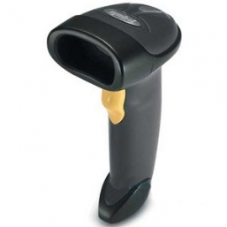 |  | 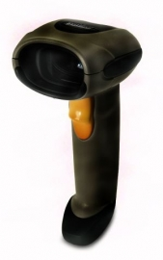 |  | 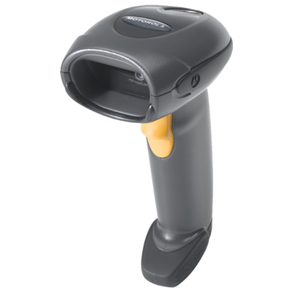 |  |  | 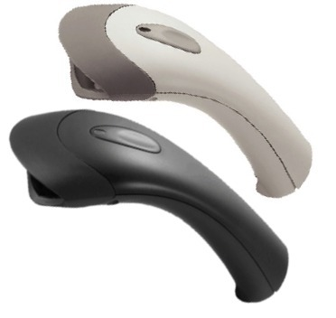 |  |  | 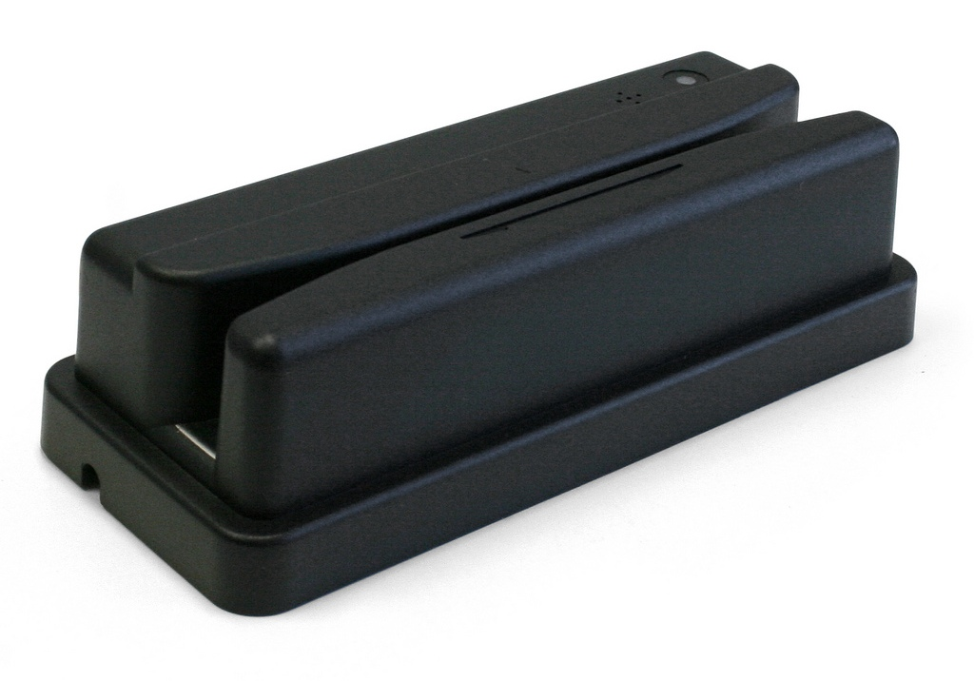
PRECIO SOLES | S/.294.53 | PRECIO SOLES | S/.425.69 |  | PRECIO SOLES | S/.234.00 | PRECIO SOLES | S/.331.50 |  | PRECIO SOLES | S/.604.50
PRECIO DOLARES | $94.40 | PRECIO DOLARES | $136.44 |  | PRECIO DOLARES | $75.00 | PRECIO DOLARES | $100.00 |  | PRECIO DOLARES | $193.75
CARACTERISTICAS |  | CARACTERISTICAS |  |  | CARACTERISTICAS |  | CARACTERISTICAS |  |  | CARACTERISTICAS
Longitud de cable | 2,1m | Tipo de sensor | Laser |  | Patrón de lectura | omnidireccional | Interface USB |  |  | Peso y dimensiones | 190 g.
Interfaz | RS-232, Keyboard Wedge, Wand, IBM 468X/469X, USB, Undecoded, Synapse | Interfaz | RS-232C, IBM 468x/469x, Keyboard Wedge, USB, Synapse, Wand |  | campo de vision del imagen | 39ª )H) x 25SDgr )V) | Color blanco o beige |  |  | Consumo de energía | 70 mA
Tipo de escaneado | 1D | Tipo de escaneado | 1D |  | Compatibilidad | con todas las interfaces comunes | Soporte de lector opcional |  |  | Puertos e Interfaces | Interfaz USB
Velocidad de escaneo | 100 sec/page | Fuentes de luz | 650nm |  | Diseño resistente | Sellado IP43 y resistencia a caídas 1,83 metros | 100 lecturas por segundo |  |  | Tipo de sensor | Photo diode
Tipo de sensor | Laser | Velocidad de escaneo | 200 sec/page |  | Compatibilidad | con el programa 123Scan2 | Puede trabajar bajo la luz del sol |  |  | Tipo de escaneado | 1D
Dimensiones (Ancho x Profundidad x Altura) | 63.5 x 84.8 x 152.4 mm | Voltaje de entrada | 5V |  | Administración | remota (Remote scanner management, RSM) | Distancia de lectura desde contacto hasta 125 mm. |  |  | Longitud de onda | 660 nm
Estándares de decodificación | UPC/EAN UPC/EAN with Supplementals UCC/EAN 128 Code 39 Code 39 Full ASCII Code 39 TriOptic Code 128 Code 128 Full ASCII Codabar Interleaved 2 of 5 Discrete 2 of 5 Code 93 MSI Code 11 IATA RSS variants Chinese 2 of 5 | Estándares de decodificación | UPC/EAN Code 39 Code 39 Full ASCII Tri-optic Code 39 GS1 DataBar Variants UCC/EAN 128 Code 128 Code 128 Full ASCII Code 93 Codabar (NW1) Interleaved 2 of 5 Discrete 2 of 5 MSI Codell IATA Bookland EAN Code 32 |  | Digitaliza | "códigos de barras 1D, 2D y PDF417 en papel y en pantallas de teléfonos móviles y computadoras." | Su gatillo está fabricado para durar más de 1 millón de disparos |  |  | Estándares de decodificación | Code 39, ASCII, EAN-13, UPC-A, EAN-8, UPC-A, EAN-8, UPC-E, Code 128, Code 93, MSI, Code 11, Code 32, Delta Code, Label Code, Plessey Code, Codabar
peso | 146 g | Consumo de energía | 140 mA |  | peso | 172,9g | Su cable es capaz de resistir más de 300.000 veces pliegues de 90º |  |  | Dimensiones (Ancho x Profundidad x Altura) | 35 x 47.6 x 95 mm
 |  | Ángulo de lectura Yaw | -60 - 60° |  |  |  | Resiste caídas de hasta 1,5 metros |  |  | Fuentes de luz | ir
 |  | Ángulo de lectura | -35 - 35° |  |  |  |  |  |  | Resolución | 0.15mm
 |  | Peso | 181g |  |  |  |  |  |  | Código IP (International Protection) | IP54

CONTENIDO DEL PAQUETE |  | CONTENIDO DEL PAQUETE |  |  | CONTENIDO DEL PAQUETE |  | CONTENIDO DEL PAQUETE |  |  | CONTENIDO DEL PAQUETE

MINICODIGO | 570 | MINICODIGO | 800 |  | MINICODIGO |  | MINICODIGO |  |  | MINICODIGO
CODIGO | 570 | CODIGO | 800 |  | CODIGO |  | CODIGO |  |  | CODIGO
MODELO | MAGUELLAN 800i | MODELO | MAGUELLAN 2200VS |  | MODELO |  | MODELO |  |  | MODELO
OFERTA1 |  |  |  |  | OFERTA2
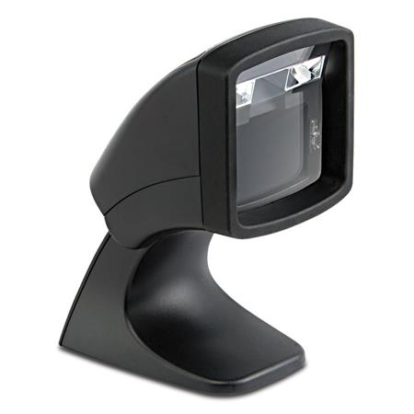 |  | 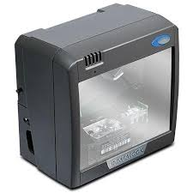
PRECIO SOLES | S/.1,111.50 | PRECIO SOLES | S/.1,560.00 |  | PRECIO SOLES | S/.0.00 | PRECIO SOLES | S/.0.00 |  | PRECIO SOLES | S/.0.00
PRECIO DOLARES | $356.25 | PRECIO DOLARES | $500.00 |  | PRECIO DOLARES | $0.00 | PRECIO DOLARES | $0.00 |  | PRECIO DOLARES | $0.00
CARACTERISTICAS |  | CARACTERISTICAS |  |  | CARACTERISTICAS |  | CARACTERISTICAS |  |  | CARACTERISTICAS
capacidad de codificacion | 1D / Códigos lineales Autodiscrimina todos los códigos estándar 1D incluyendo códigos lineales GS1 Databar | altura lectura | 15,2 cm
capacidad de lectura | Ángulo de lectura: Grado: +/- 60°; Inclinación: +/- 60°; Rotación: 0 a 360° | velocidad de motor | 6.000 rpm
distancia de lectura | 1D / Códigos lineales 2D 5 mils: 0 a 2.5 cm 6.6 mils PDF417: 0 to 7.6 cm 7,5 mils: 0 a 8.2 cm 10 mils Data Matrix: 0.6 to 3.1 cm 10 mils: 0 a 12.7 cm 10 mils PDF417: 0 to 12.7 cm 13 mils: 0 a 15.2 cm 15 mils PDF417: 0 to 15.2 cm 24 mils Data Matrix: 0 to 12.7 cm | lineas de escaneo | 20
electricas | Corriente: En Espera (típico): < 250 mA / En Funcionamiento (típico): < 350 mA - Voltaje de entrada: 5 VDC (+/- 10%) | simbologias | autodiscrimina todos los codigo estandar de 1D, incluido codigos lineales GS1 DataBar, CG1 Databar Apìlados
ambiental | Luz ambiental: En el Exterior: 0 a 86.000 Lux; En el Interior: 0 a 6.000 lux | modos de operacion | manos libres
caracteristicas de valor añadido | Edición avanzada de etiquetas, Reporte de Diagnósito, Descarga de Host | conectividad | USB
caracteristicas fisicas | - Colores disponibles: Negro - Dimensiones: 15.1 x 7.6 x 10.9 cm - Peso: 306.2 g | peso | 1,1 Kg
utilidades de servicio | Descarga desde host remoto: Disminuye el coste del servicio y mejora su operatividad OPOS / JAVAPOS: Los servicios JavaPOS y OPOS están disponibles para su descarga sin cargo alguno MAGELLAN OSP: El software de configuración de Programación en Pantalla (OSP) está disponible para su descarga sin cargo alguno. | dimensiones | 15,2 x 15,2 x 9,7 cm
 |  | certificaciones del laser | CDRH Class lla, EN 60825-1 Class 1
garantia | 1 año | garantia | 1 año

CONTENIDO DEL PAQUETE |  | CONTENIDO DEL PAQUETE |  |  | CONTENIDO DEL PAQUETE |  | CONTENIDO DEL PAQUETE |  |  | CONTENIDO DEL PAQUETE

